画面部品情報
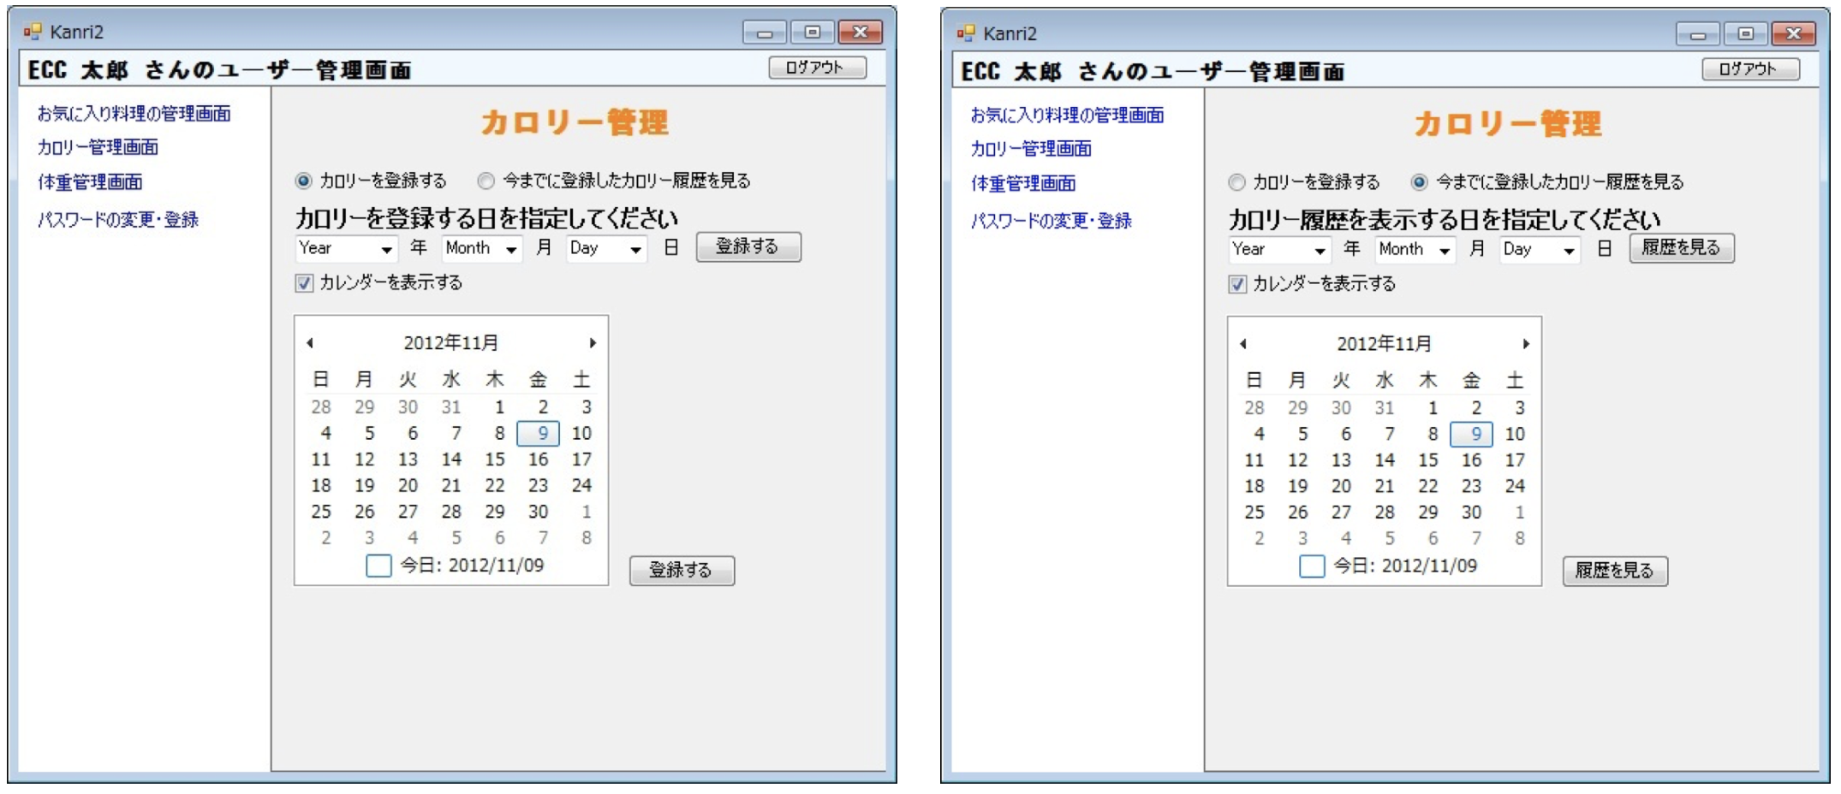
アプリ課題(2025） |  |  | 画面ID | 画面名 |  |  |  | 作成日 | 作成者 | 更新日 | 更新者
 |  |  | 012_UserManagementCalorie | ユーザ管理(カロリー) |  |  |  | 2024-12-31 | 福田 | 2025-07-23 | 福田
 |  |  |  |  |  |  |  |  |  |  |  | ※日程を選ぶと入力可能になる。
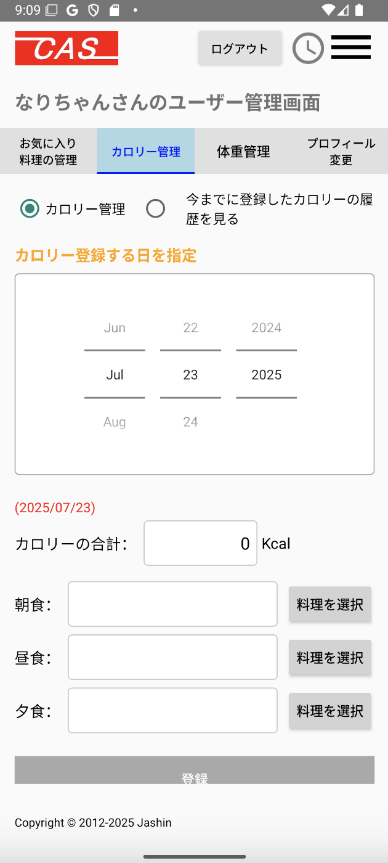
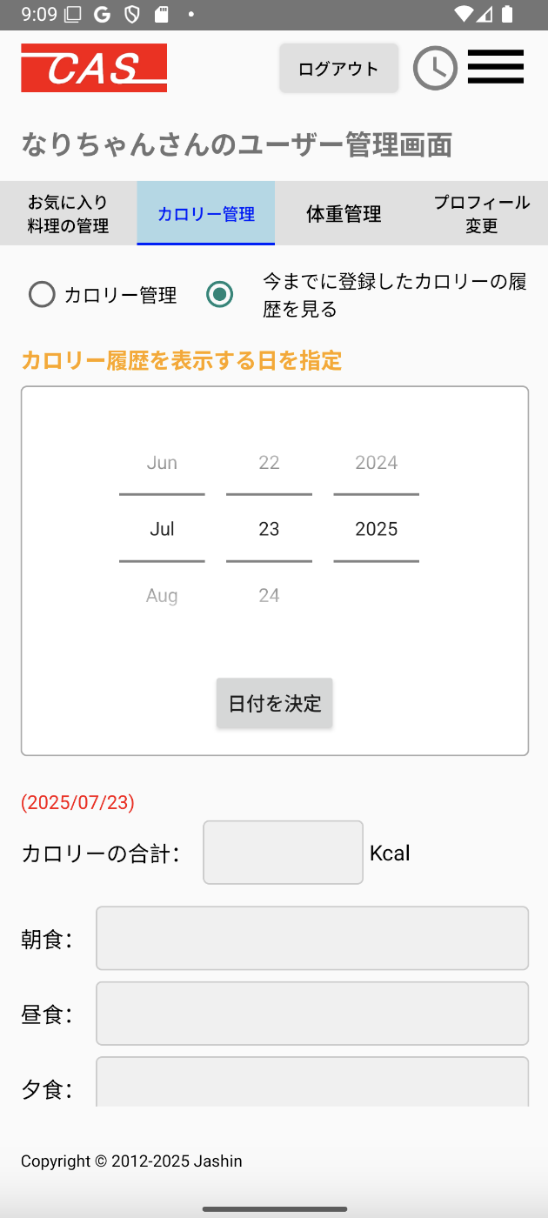
 | 1.【画面イメージ】 |  |  |  |  |  | 【スマホ版イメージ】 |  |  |  |  | 3年制約
 | 【初期表示】（カロリーを登録する） |  |  | （今までに登録したカロリー履歴を見る）
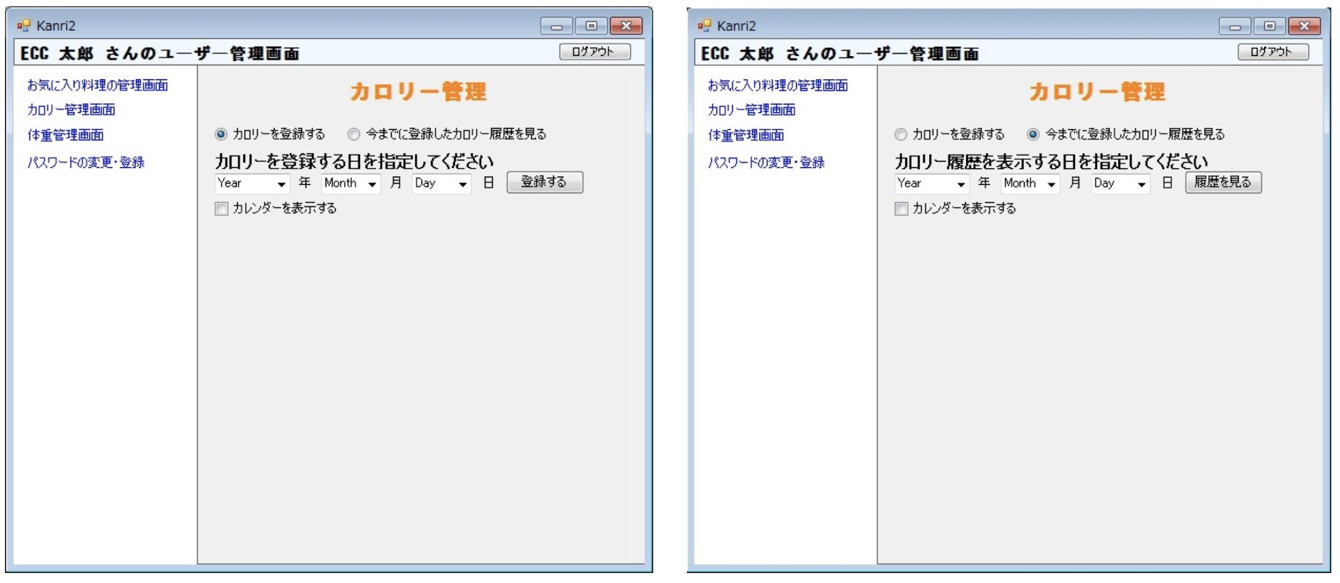

 | 上記のカレンダーを表示時

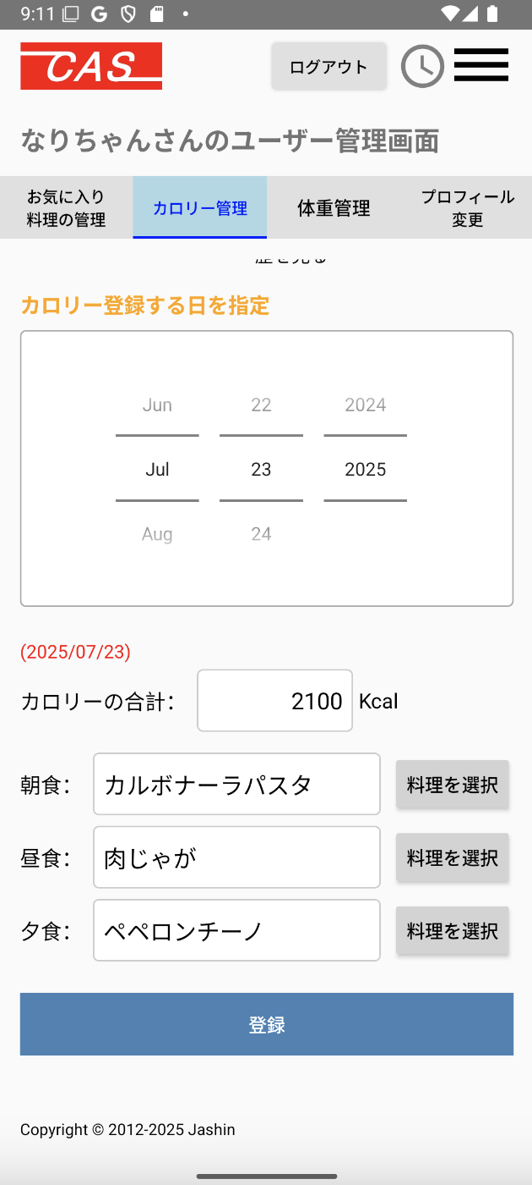
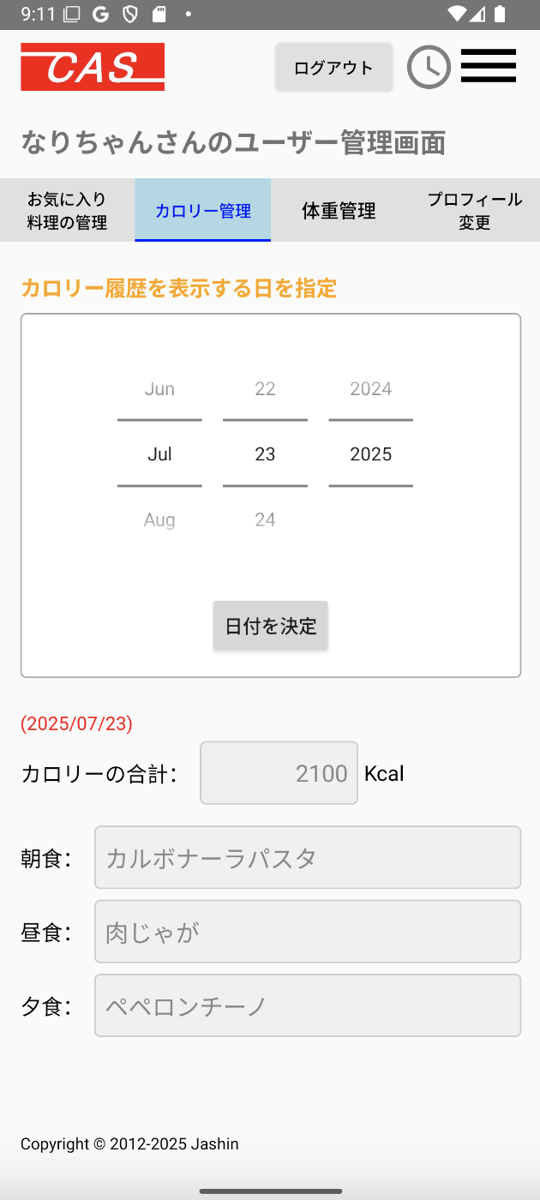

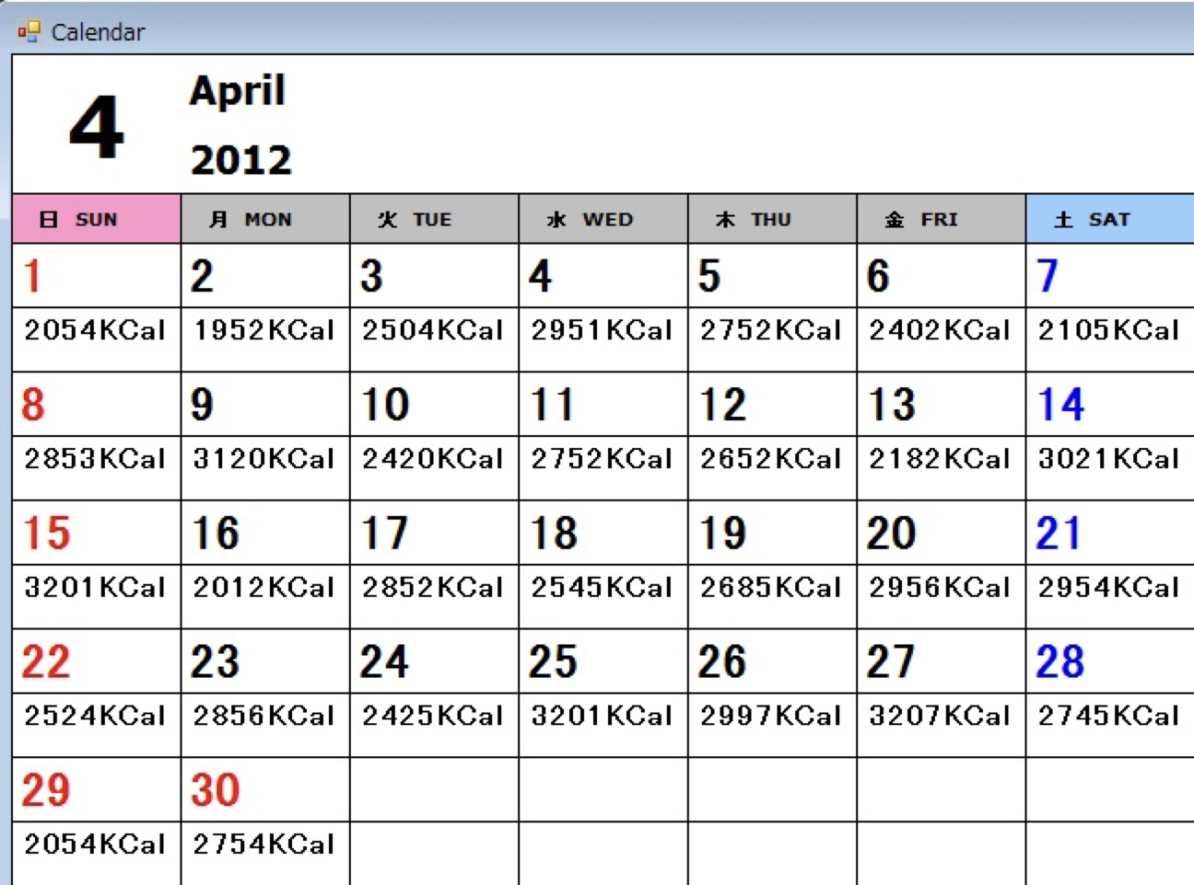
 | （今までに登録したカロリーの履歴を見る）※カレンダーベースで表示（ヘッダーと戻るボタンなどは表示する）

 | 2.【機能概要】
 | ユーザ管理画面(トップ)のタブ「カロリー管理」を切り替えることで表示される。 ログインユーザに紐づく、カロリー登録とカロリー履歴を表示すること。 カロリーを登録時に、カレンダーを選択し、朝・昼・夜で料理の内容を選択し、総合計のカロリーを登録できること、 カロリー履歴を参照時に、カレンダーを選択し、朝・昼・夜で料理と総合計のカロリーを参照すること。

 | 3.【前の画面より受け取ったパラメータ】
 | パラメータ名 | データ型 | 桁数
 | ユーザID | 文字列 | 32桁

 | 4.【イベント情報】
 | イベント名 | 処理概要
 | カロリー管理ラジオボタンを選択時 | カロリー登録モードになり、画面表示が変更されること。
 | 今までに登録したカロリー履歴を見るラジオボタンを選択時 | カロリー履歴モードになり、画面表示が変更されること。
 | カレンダーで日付を選択時（管理モード時） | 選択した日付で決定して下に日付を表示する。
 | 料理を選択ボタンをクリック時 | クリック時に「17_料理ID参照」を呼び出す。
 | 登録するボタンをクリック時 | 選択した日付とカロリーと朝食と昼食と夕食の内容をテーブル「ユーザカロリー、体重履歴テーブル」へ登録する。 選択した日付が今年含めて前後3年以内であるかのチェックも行う。
 | 日付を決定ボタンをクリック時（履歴モード時） | 選択した日付で決定する。 テーブル「ユーザカロリー、体重履歴テーブル」より、年月日とユーザIDをキーとして情報を取得して、画面へ設定すること。

 | 5.【フォーム情報】 |  |  |  | 6.【DB情報】
 | 項目名 | 部品 | 備考 |  | 取得元テーブル | 取得列 | データ型 | 桁数 | 備考
 | カロリー管理 | ラジオボタン | カロリー登録モードになること。（①）
 | 今までに登録したカロリー履歴を見る | ラジオボタン | カロリー履歴モードになること。（②）
 | カロリー登録する日を指定① | ラベル | 見出しを表示する。
 | カロリー履歴を表示する日を指定② | ラベル | 見出しを表示する。
 | 今月のカレンダー | カレンダー | Androidアプリで使用できるカレンダーを表示させる。 カレンダーの選択を今年含めて前後3年までに制約したい。厳しければ登録時にバリデーションチェックをかけて制限させる。
 | 日付を決定（履歴参照時) | ボタン | カレンダーで選んだ日付で決定する。
 | (YYYY/MM/DD) | ラベル | カレンダーで選択した日付が表示される。 |  | ユーザカロリー、体重履歴 | 年月日 | 数値 | 8桁
 | カロリーの総合計 | ラベル | 見出しを表示する。
 | ①kcal | テキストボックス | 選択された朝食、昼食、夕食のカロリーを合計した内容を表示させる。また手修正も可能である。 |  | ユーザカロリー、体重履歴 | カロリー | 数値 | 4桁
 | ②kcal | ラベル | テーブル「ユーザカロリー、体重履歴テーブル」より日付に紐付くカロリーを表示する。 |  | ユーザカロリー、体重履歴 | カロリー | 数値 | 4桁
 | 朝食 | ラベル | 見出しを表示する。
 | 料理名 | ラベル | ①の場合は、料理を選択にて、選択した料理名を表示させ、カロリー表示のテキストボックスに数値を足し込む。 ②の場合は、テーブル「ユーザカロリー、体重履歴テーブル」より日付と朝食に紐づく料理名を表示させ、カロリー表示のラベルに数値を足し込む。 |  | ユーザカロリー、体重履歴 | 朝食ID | 文字列 | 8桁
 | 料理を選択① | ボタン | クリック時に「17_料理ID参照」を呼び出す。
 | 昼食 | ラベル | 見出しを表示する。
 | 料理名 | ラベル | ①の場合は、料理を選択にて、選択した料理名を表示させ、カロリー表示のテキストボックスに数値を足し込む。 ②の場合は、テーブル「ユーザカロリー、体重履歴テーブル」より日付と昼食に紐づく料理名を表示させ、カロリー表示のラベルに数値を足し込む。 |  | ユーザカロリー、体重履歴 | 昼食ID | 文字列 | 8桁
 | 料理を選択① | ボタン | クリック時に「17_料理ID参照」を呼び出す。
 | 夕食 | ラベル | 見出しを表示する。
 | 料理名 | ラベル | ①の場合は、料理を選択にて、選択した料理名を表示させ、カロリー表示のテキストボックスに数値を足し込む。 ②の場合は、テーブル「ユーザカロリー、体重履歴テーブル」より日付と夕食紐づく料理名を表示させ、カロリー表示のラベルに数値を足し込む。 |  | ユーザカロリー、体重履歴 | 夕食ID | 文字列 | 8桁
 | 料理を選択① | ボタン | クリック時に「17_料理ID参照」を呼び出す。
 | 登録する① | ボタン | 選択した日付とカロリーと朝食と昼食と夕食の内容をテーブル「ユーザカロリー、体重履歴テーブル」へ登録する。 選択した日付が今年含めて前後3年以内であるかのチェックも行う。 |  | ユーザカロリー、体重履歴 | 更新日付 | 日付 |  | 上記の情報で、ユーザカロリー、体重履歴へ新規登録する。 （既に体重の方で登録されていた場合は更新する）

編集用
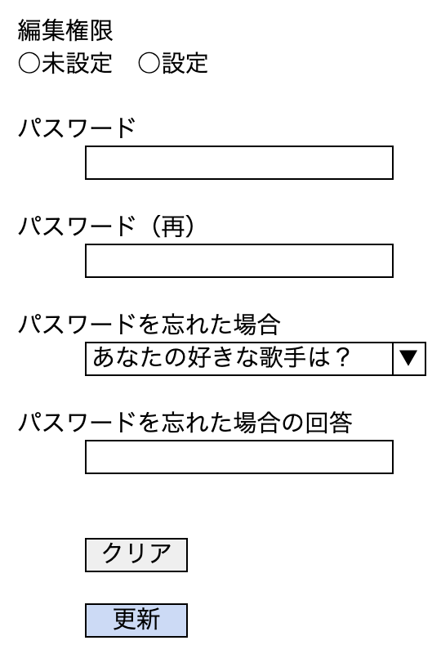
ユーザ管理画面
お気に入り料理の管理 | カロリー管理 | 体重管理 | プロフィール変更

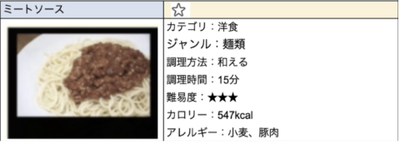

ユーザ管理画面 |  |  |  | ユーザ管理画面
お気に入り料理の管理 | カロリー管理 | 体重管理 | プロフィール変更 | お気に入り料理の管理 | カロリー管理 | 体重管理 | プロフィール変更

⚫︎ カロリー管理 | ○今までに登録したカロリーの履歴を見る |  |  | ○カロリー管理 | ⚫︎今までに登録したカロリーの履歴を見る

カロリー登録する日を指定 |  |  |  | カロリー履歴を表示する日を指定
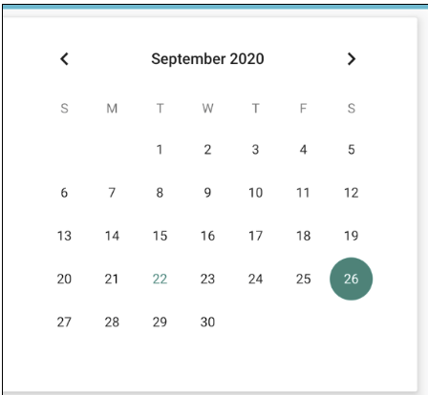

 |  |  |  | ※以下は基本変更不可
(2020/9/26) |  |  |  | (2020/9/26)
カロリーの総合計： | 1360 | Kcal |  | カロリーの総合計： | 1360 | Kcal
 | (テキストボックス：選択したレシピのカロリーの合計を表示、変更可） |  |  |  | （ラベル：選択したレシピのカロリーの合計を表示）
朝食： | 食パン | 料理を選択 |  | 朝食： | 食パン | (選択したレシピの非活性）
昼食： | カレー | 料理を選択 |  | 昼食： | カレー | (選択したレシピの非活性）
夕食： | ハンバーグ | 料理を選択 |  | 夕食： | ハンバーグ | (選択したレシピの非活性）

ユーザ管理画面 |  |  |  | ユーザ管理画面
お気に入り料理の管理 | カロリー管理 | 体重管理 | プロフィール変更 | お気に入り料理の管理 | カロリー管理 | 体重管理 | プロフィール変更

⚫︎ 体重管理 | ○今までに登録した体重の履歴を見る |  |  | ○体重管理 | ⚫︎今までに登録した体重の履歴を見る

体重登録する日を指定 |  |  |  | 体重履歴を表示する日を指定

(2020/9/26) |  |  |  | (2020/9/26)
体重： | 63 | kg |  | 体重： | 63 | kg

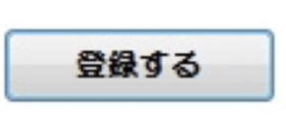



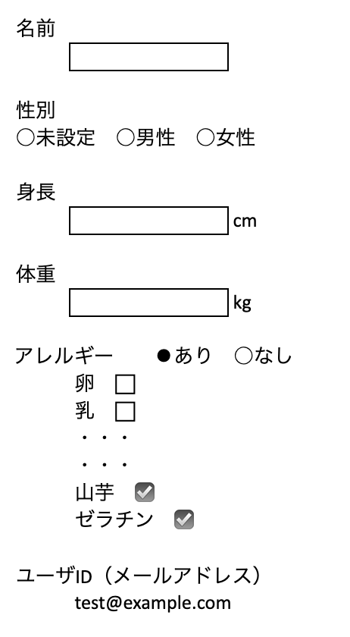
ユーザ管理画面 |  |  |  | ユーザ管理画面
お気に入り料理の管理 | カロリー管理 | 体重管理 | プロフィール変更 | お気に入り料理の管理 | カロリー管理 | 体重管理 | プロフィール変更

